Hoja2
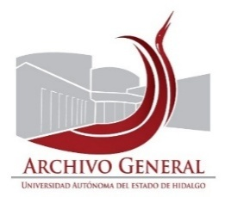 UNIVERSIDAD AUTÓNOMA DEL ESTADO DE HIDALGO SECRETARÍA GENERAL ARCHIVO GENERAL SISTEMA INSTITUCIONAL DE GESTIÓN DOCUMENTAL, ADMINISTRACIÓN DE ARCHIVOS Y TRANSPARENCIA
INVENTARIO DE BAJA DE DOCUMENTOS DE COMPROBACIÓN ADMINISTRATIVA INMEDIATA
Unidad académica o administrativa |  | Dirección Administración de Personal |  | No. de Baja: | 011/ | 2025
Área Generadora |  | Dirección Administración de Personal
Departamento de:
Cotejó: |  | Susana Diego |  | Fecha de elaboración: | 2025-08-25
CAJA | CONSECUNTIVO | DESCRIPCIÓN | FECHAS EXTREMAS | OBSERVACIONES | CONDICIONES DE CONSERVACIÓN | VALOR DOCUMENTAL
de la 1 a la 35 |  | Reportes de asistencia | 2002-2009 |  | Exceso de polvo | Administrativa
de la 36 a la 45 |  | Contratos de honorarios de personal docente de educación continua | 2004 |  | Exceso de polvo | Administrativa
de la 46 a la 55 |  | Memorandums | 2004 |  | Exceso de polvo | Administrativa

El presente inventario de Baja documental de documentos de comprobación administrativa inmediata, consta de 1 foja y ampara la cantidad de 55 cajas, 26.5 metros lineales, 600 kg.

 | Validó |  | Validó |  | Validó

 | Mtra. Susana Angelina Diego Santos |  | Mtro. Abel Luis Roque López |  | L.T. Laura Liliana Dominguez Monroy
 | Titular del Archivo de Concenetración |  | Director del Archivo General |  | Directora de Administración de Personal

